G-10.1.
G-10.1. Gráfico de la evolución del número de plazas en establecimientos turísticos. |  | Índice

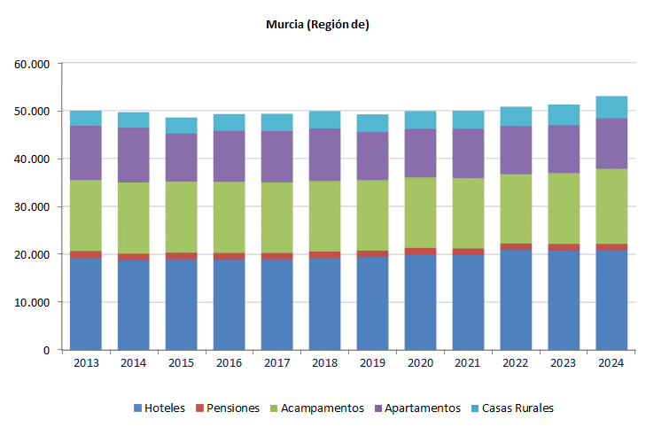

 | Fuente: Instituto de Turismo de la Región de Murcia

